Acta de Apertura
 | FORMATO ACTA DE APERTURA DE VOTACIONES (Comité Paritario de Seguridad y Salud en el Trabajo y Comité de Convivencia Laboral) Proceso de Gestión Estrategica del Talento Humano |  | Código: | F1_P7_TH
 |  |  | Versión: | 2
 |  |  | Fecha Aprobación: | 2026-07-21
 |  |  | Calificación de la información: | Pública
ELECCIÓN DE LOS REPRESENTANTES DE LOS SERVIDORES ANTE EL COMITÉ _________________________________________ (Indicar el nombre del Comité) aaaa - aaaa (Indicar el periodo de vigencia del Comité)
VOTO ELECTRÓNICO
dd/mm/aaaa(Indicar fecha de las votaciones)
En Bogotá D.C. a los dos XXXX (XX) días del mes de XXXXXX de 202X, siendo las 8:00 a.m. en conexión vía Teams institucional se presentaron los servidores: XXXXXXXXXXXXXXXXXX y XXXXXXXXXXX, designados como jurados de escrutinio, con el fin de verificar el correcto funcionamiento del Tarjetón Electrónico de Votación del Comité _______________________________ ubicado en la intranet de la Agencia Distrital para la Educación Superior, la Ciencia y la Tecnología -Atenea-, en Microsoft Forms de la Agencia. Al momento de efectuar la revisión se encuentra que no hay ninguna votación, por lo que los comicios inician sin sufragios tal como es esperado.
Tarjetón dominio .gov.co desde el usuario _________________ (Pegar pantallazo según ejemplo)
Tarjetón dominio .gov.co desde el usuario ______________ (Pegar pantallazo según ejemplo)
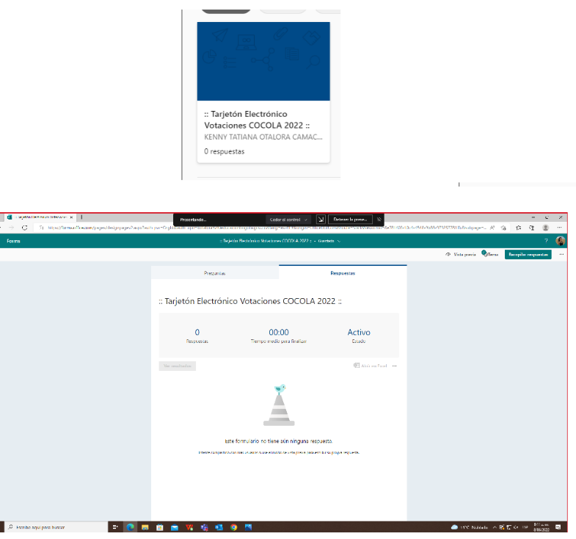 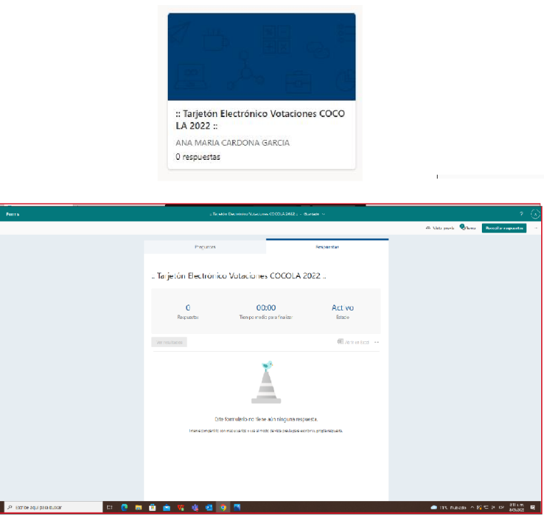
Se verifica el listado de postulados encontrando los siguientes servidores inscritos:

Nº DE INSCRIPCIÓN | NOMBRES Y APELLIDOS DE LOS CANDIDATOS |  | PROPUESTA DE LOS CANDIDATOS
1 | Indicar nombre de los postulados |  | Relacionar las propuestas del postulado
2
3
4
5
Teniendo en cuenta que los anteriores candidatos cumplen con los requisitos para ser elegidos por parte de los servidores de la Agencia Distrital para la Educación Superior, la Ciencia y la Tecnología -Atenea-, siendo las x:xx a.m. se da apertura a las votaciones mediante publicación del tarjetón y enlace de votaciones por comunicación interna.

En constancia de lo anterior, firman en la ciudad de Bogotá a las a.m. de los XXXXX (XX) días del mes de XXXX de 202X los suscritos jurados de los comicios electorales identificados como registra a continuación:
 | Nombre | Cedula | Firma
Jurado 1: | Indicar nombre del jurado | No del documento
Jurado 2: | Indicar nombre del jurado | No del documento

y la suscrita Profesional Especializada del Sistema de Gestión de la Seguridad y la Salud en el Trabajo SG-SST de la Subgerencia de Gestión Administrativa identificada como registra a continuación:
Cargo | Nombre | Cedula | Firma
Prof. Esp SGSST | Indicar nombre | No del documento

